Line details
Rapidos 11m production lines |  | 2018-08-18

 |  |  |  | LIN-10-200-41 | M | 0.2424 | EURO
 |  |  |  | LIN-6843-160-05 | M | 0.1528 | EURO
 |  |  |  | LIN-6843-160-6 | M | 0.1528 | EURO
 |  |  |  | LIN-6843-200-05 | M | 0.2064 | EURO
 |  |  |  | LIN-6843-240-18 | M | 0.2064 | EURO
 |  |  |  | LIN-DSL-70-BLUE | M | 0.1179 | EURO
 |  |  |  | LIN-DSL-70-GREN | M | 0.1179 | EURO
 |  |  |  | LIN-DSL-70-RED | M | 0.1179 | EURO
 |  |  |  | LIN-DSL-70-YELLO | M | 0.1179 | EURO
 |  |  |  | LIN-DSL-140-BLUE | M | 0.1297 | EURO
 |  |  |  | LIN-DSL-140-GREE | M | 0.1297 | EURO
LIN-10-200-41 |  |  |  | LIN-DSL-140-RED | M | 0.1297 | EURO
Name | No. | Sewn | CUT
KR1 | 2 | 2150 | 2060
Mark at: 1950

Rapidos 11m production lines |  | 2018-08-18
10 mui 1.8cm

LIN-6843-160-05
Name | No. | Sewn | Cut
BR4 | 2 | 2200 | 2295

LIN-6843-160-6
Name | No. | Sewn | Cut
CR1-3 | 6 | 2400 | 2495

LIN-6843-200-05
Name | No. | Sewn | Cut
BR1-3 | 6 | 2385 | 2480

LIN-6843-240-18
Name | No. | Sewn | Cut
AR1-3 | 6 | 2400 | 2495

Rapidos 11m production lines |  | 2018-08-18
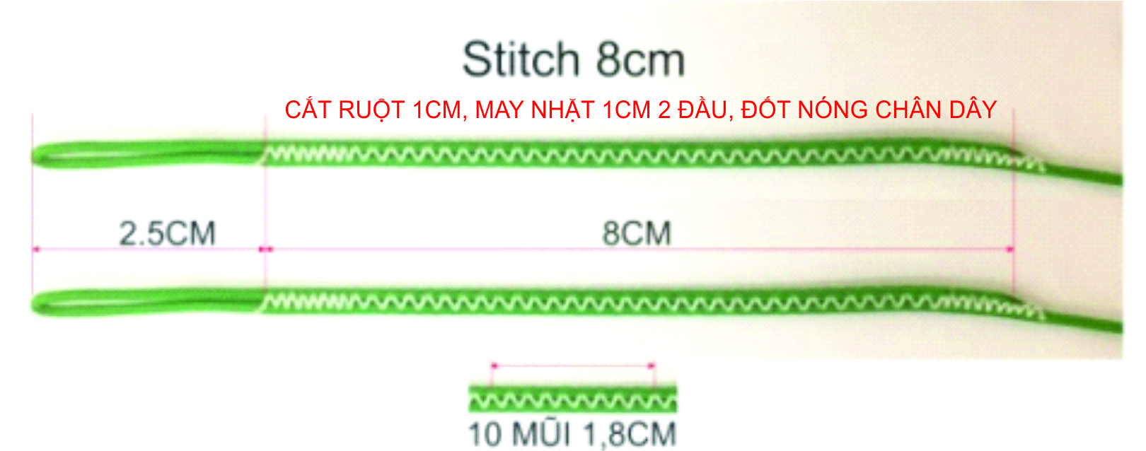

 |  |  |  |  |  |  |  |  | A | B | C | D | K

LIN-DSL-70-BLUE |  |  |  |  |  |  |  | 1 | 3633 | 3626 | 3751 | 3836 | 4282
Name | No. | Sewn | Cut |  |  |  |  | 2 | 3577 | 3571 | 3693 | 3783 | 4072
B12 | 2 | 288 | 348 |  |  |  |  | 3 | 3560 | 3555 | 3678 | 3762 | 3948
B11 | 2 | 294 | 354 |  |  |  |  | 4 | 3583 | 3579 | 3690 | 3767 | 3862
B10 | 2 | 320 | 380 |  |  |  |  | 5 | 3569 | 3565 | 3678 |  | 3808
B7 | 2 | 345 | 405 |  |  |  |  | 6 | 3534 | 3532 | 3631 |  | 3794
B6 | 2 | 347 | 407 |  |  |  |  | 7 | 3531 | 3530 | 3626
B9 | 2 | 351 | 411 |  |  |  |  | 8 | 3568 | 3568 | 3652
B3 | 2 | 370 | 430 |  |  |  |  | 9 | 3537 | 3536 | 3620
B5 | 2 | 380 | 440 |  |  |  |  | 10 | 3506 | 3505 | 3581
B8 | 2 | 383 | 443 |  |  |  |  | 11 | 3483 | 3479 | 3547
B2 | 2 | 386 | 446 |  |  |  |  | 12 | 3480 | 3473 | 3533
B4 | 2 | 394 | 454 |  |  |  |  | 13 | 3376 | 3378 | 3461
B1 | 2 | 441 | 501 |  |  |  |  | 14 | 3309 | 3311 | 3393
A14 | 2 | 1109 | 1169
B13 | 2 | 1178 | 1238

LIN-DSL-70-GREN |  |  |  |  |  |  |  |  | A | B | C | D | K
Name | No. | Sewn | Cut
C12 | 2 | 333 | 393 |  |  |  |  | 1 | -13 | -13 | -12 | -14 | -14
C11 | 2 | 347 | 407 |  |  |  |  | 2 | -14 | -14 | -13 | -15 | -15
C10 | 2 | 381 | 441 |  |  |  |  | 3 | -14 | -14 | -13 | -15 | -15
C9 | 2 | 420 | 480 |  |  |  |  | 4 | -15 | -15 | -14 | -16 | -16
C7 | 2 | 426 | 486 |  |  |  |  | 5 | -13 | -13 | -12 |  | -16
C6 | 2 | 431 | 491 |  |  |  |  | 6 | -14 | -14 | -13 |  | -17
C8 | 2 | 452 | 512 |  |  |  |  | 7 | -14 | -14 | -13
C3,C5 | 4 | 478 | 538 |  |  |  |  | 8 | -15 | -15 | -14
C4 | 2 | 490 | 550 |  |  |  |  | 9 | -13 | -13 | -8
C2 | 2 | 493 | 553 |  |  |  |  | 10 | -14 | -14 | -9
C1 | 2 | 551 | 611 |  |  |  |  | 11 | -14 | -14 | -9
D3 | 2 | 562 | 622 |  |  |  |  | 12 | -15 | -15 | -10
D4 | 2 | 567 | 627 |  |  |  |  | 13 | -3 | -5 | -7
D2 | 2 | 583 | 643 |  |  |  |  | 14 | -4 | -6 | -8
D1 | 2 | 636 | 696
CM5,6 | 4 | 800 | 860 |  |  |  |  |  | A | B | C | D | K
B14 | 2 | 1111 | 1171
C14 | 2 | 1193 | 1253 |  |  |  |  | 1 | 3620 | 3613 | 3739 | 3822 | 4268
C13 | 2 | 1261 | 1321 |  |  |  |  | 2 | 3563 | 3557 | 3680 | 3768 | 4057
 |  |  |  |  |  |  |  | 3 | 3546 | 3541 | 3665 | 3747 | 3933
LIN-DSL-70-RED |  |  |  |  |  |  |  | 4 | 3568 | 3564 | 3676 | 3751 | 3846
Name | No. | Sewn | Cut |  |  |  |  | 5 | 3556 | 3552 | 3666 |  | 3792
A12 | 2 | 280 | 340 |  |  |  |  | 6 | 3520 | 3518 | 3618 |  | 3777
A11 | 2 | 283 | 343 |  |  |  |  | 7 | 3517 | 3516 | 3613
A10 | 2 | 306 | 366 |  |  |  |  | 8 | 3553 | 3553 | 3638
A7 | 2 | 331 | 391 |  |  |  |  | 9 | 3524 | 3523 | 3612
A6 | 2 | 334 | 394 |  |  |  |  | 10 | 3492 | 3491 | 3572
A9 | 2 | 337 | 397 |  |  |  |  | 11 | 3469 | 3465 | 3538
A3 | 2 | 360 | 420 |  |  |  |  | 12 | 3465 | 3458 | 3523
A8 | 2 | 368 | 428 |  |  |  |  | 13 | 3373 | 3373 | 3454
A5 | 2 | 369 | 429 |  |  |  |  | 14 | 3305 | 3305 | 3385
A2 | 2 | 377 | 437
A4 | 2 | 383 | 443
A1 | 2 | 433 | 493
A13 | 2 | 1176 | 1236

LIN-DSL-70-YELLO
Name | No. | Sewn | Cut
K6 | 2 | 714 | 774
K5 | 2 | 728 | 788
K4 | 2 | 782 | 842
K3 | 2 | 868 | 928
K2 | 2 | 892 | 952
K1 | 2 | 1102 | 1162
KM2,3 | 4 | 1130 | 1190
KM1 | 2 | 1230 | 1290

LIN-DSL-140-BLUE
Name | No. | Sewn | Cut
BM1-6 | 12 | 800 | 860

LIN-DSL-140-GREE
Name | No. | Sewn | Cut
CM1-4 | 8 | 800 | 860

LIN-DSL-140-RED
Name | No. | Sewn | Cut
AM1-6 | 12 | 800 | 860

